실험방식선택
OFAT vs fractional design 선택을 위한 가이드라인
https://www.researchgate.net/publication/226797126_A_role_for_one-factor-at-a-time_experimentation_in_parameter_design
changing one factor at a time
Trial | A | B | C | D | E | F | G | Response | for systems with mild or moderate interaction strength, it is advisable to use one at-a-time plans in preference to orthogonal arrays only if the experimental error is greater than 25% of the factorial effects. F
1 | 1 | 1 | 1 | 1 | 1 | 1 | 1 | 6.5 | interaction term의 영향성이 작으면서 실험오차가 25%이상이면 OFAT를 사용하는게 더 좋음
2 | 2 | 1 | 1 | 1 | 1 | 1 | 1 | 7.5 | 그러면 Factorial 실험을 해봐야 한다는 것 아님?
3 | 2 | 2 | 1 | 1 | 1 | 1 | 1 | 6.7 | interaction term 영향성이 크면 orthogonal 실험 해야함
4 | 2 | 1 | 2 | 1 | 1 | 1 | 1 | 6.9
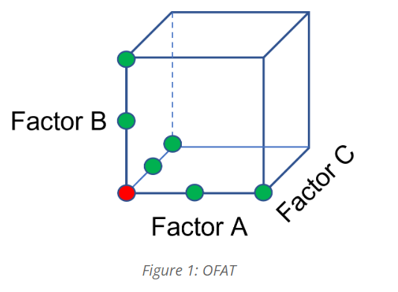
5 | 2 | 1 | 1 | 2 | 1 | 1 | 1 | 10.1
6 | 2 | 1 | 1 | 2 | 2 | 1 | 1 | 9.8
7 | 2 | 1 | 1 | 2 | 1 | 2 | 1 | 10
8 | 2 | 1 | 1 | 2 | 1 | 1 | 2 | 9.9
사용할 경우 단점
1. 영향력 판단 할때 흔들어 볼 변수가 많으면 더 많은 실험이 필요함
2. 변수간 상관성은 파악 어려움
3. 결과가 일반화되지 않음(특정 조건에서의 주인자만 확인가능)
4. 랜덤실험이 아니라서 특정 시기, 실험조건, 실험자에 의한 편향이 있을 수도 있음

사용할 경우 장점
특정 조건에서는 orthogonal experimental design보다 좋음
1. 실험 오차가 작은경우/ 인자간 상호작용이 낮을 경우

factorial experimental design
Trial | A | B | C | D | E | F | G
1 | 1 | 1 | 1 | 1 | 1 | 1 | 1
2 | 1 | 1 | 1 | 2 | 2 | 2 | 2
3 | 1 | 2 | 2 | 1 | 1 | 2 | 2
4 | 1 | 2 | 2 | 2 | 2 | 1 | 1
5 | 2 | 1 | 2 | 1 | 2 | 1 | 2
6 | 2 | 1 | 2 | 2 | 1 | 2 | 1
7 | 2 | 2 | 1 | 1 | 2 | 2 | 1
8 | 2 | 2 | 1 | 2 | 1 | 1 | 2
사용할 경우
1. 메인 변수를 걸러내기 위한 screening experiment를 할 때
2. 변수간의 interaction으로 인한 막질 영향이 어느정도인지 확인하고 싶을 때

OFAT를 사용할지 고르는 상호작용 강도

 | ss: 잔차제곱합
 | SSint:
 | SSfe: factor effects error
 | (특정 조건의 평균 y - 전체데이터 평균y)
 | n: 총 실험수
 | ME: Main effects

 | 1. interaction의 비율 계산법 찾아서 OFAT vs fractional 선택 가이드라인 정리
 | https://gael-varoquaux.info/stats_in_python_tutorial/

 | 2. 교호작용 존재시 실험 조건 추천 법 정리

 | 3. 인자별 영향성 + 신뢰구간 lmfit으로 계싼

 | Ratio | Rate | Freq | Dist | Porosity
 | 1 | 1 | 1 | 1 | 5.95
 | 1 | 1 | 1 | -1 | 4.57
 | 1 | 1 | -1 | 1 | 4.03
 | 1 | 1 | -1 | -1 | 2.17
 | 1 | -1 | 1 | 1 | 3.43
 | 1 | -1 | 1 | -1 | 1.02
 | 1 | -1 | -1 | 1 | 4.25
 | 1 | -1 | -1 | -1 | 2.13
 | -1 | 1 | 1 | 1 | 12.28
 | -1 | 1 | 1 | -1 | 9.57
 | -1 | 1 | -1 | 1 | 6.73
 | -1 | 1 | -1 | -1 | 6.07
 | -1 | -1 | 1 | 1 | 8.49
 | -1 | -1 | 1 | -1 | 4.92
 | -1 | -1 | -1 | 1 | 6.95
 | -1 | -1 | -1 | -1 | 5.31

 |  |  |  | average | 5.491875
 |  |  |  | min | 1.02

추가실험목표
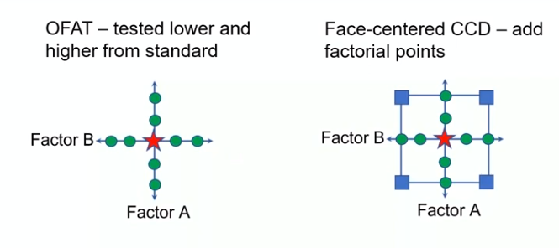
추가실험을 하는이유
1. 더 높은 차수의 회귀식을 추정하기 위해 - 주인자 영향을 뚜렷하게 예측하려고 - 인자간 상호작용을추정하려고 - 비선형적 영향을 추정하려고
2. 특정 부분의 실험 영역을 더 자세히 추정하려고 - 예측값의 오차를 줄이려고 - 모델이 잘 작동하는지 확인하려고

추가실험 방법
1. RSM optimal. 선택한 인자값 고려해서 실험조건 추가
2. foldover - 실험안한 조건값 (정반대 조건들)추가 -> 그냥 뒤집기니까 교호작용있던 변수는 여전함.
3. semi foldover - 50% 정도만 추가
4. 선택한 인자값 고려해서 실험조건 추가하되 2 level 추가
5. axial point, center point값을 추가

 | A | B | C | Y
 | 300 | 900 | 32 | 287
 | 300 | 1500 | 32 | 265
 | 500 | 900 | 32 | 438
 | 500 | 1500 | 32 | 474
 | 400 | 1200 | 32 | 547
 | 300 | 900 | 32 | 268
 | 300 | 900 | 30 | 448

a인자는 높고 b인자는 낮은경우와 같은 interaction term을 추가함.

